Sheet1 (2)
 |  |  |  |  |  |  |  |  |  |  |  |  |  | C4
 |  | 测 量 放 样 记 录

工程名称 |  |  | 温州市瓯江口新区一期市政工程PPP项目（瓯扬河、滨水北路和跨海一路等）一河八路十二桥工程 |  |  |  |  | 施工单位 |  |  | 上海建工集团股份有限公司
放样部位（桩号） |  |  | 跨海一路（K2+720~K2+883.312）下面层 |  |  |  |  | 放样日期 |  |  | 2018-03-22
原施测人 |  |  | 李璐 |  |  |  |  | 放样人 |  |  | 陈赛美
测量放样情况（示意图） | 测站点 |  |  | / |  |  | 后视点 |  |  | E11-2
 | 测站点高程 |  |  | / |  |  | 后视点高程 |  |  | 4.355

 | 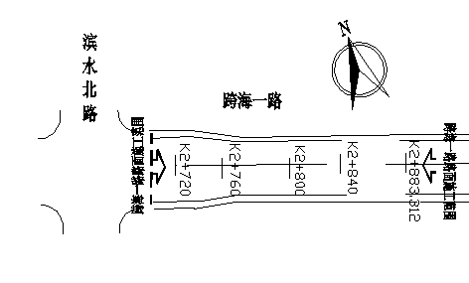

 | 桩号 |  | 左25.5m |  | 左21.5m | 左19m | 左4m |  | 中 |  | 右4m | 右19m | 右21.5m | 右25.5m
 | K2720.00 |  | 4.062 |  | 4.140 | 4.191 | 4.491 |  | 4.572 |  | 4.490 | 4.191 | 4.141 | 4.063
 | K2740.00 |  | 4.011 |  | 4.092 | 4.140 | 4.440 |  | 4.520 |  | 4.442 | 4.140 | 4.091 | 4.008
 | 桩号 |  | 左22m |  | 左18m | 左15.5m | 左4m |  | 中 |  | 右4m | 右15.5m | 右18m | 右22m
 | K0780.00 |  | 3.957 |  | 4.036 | 4.087 | 4.318 |  | 4.398 |  | 4.320 | 4.086 | 4.039 | 3.960
 | K0800.00 |  | 3.900 |  | 3.979 | 4.031 | 4.260 |  | 4.340 |  | 4.260 | 4.028 | 3.980 | 3.899
 | K0820.00 |  | 3.839 |  | 3.919 | 3.967 | 4.196 |  | 4.278 |  | 4.197 | 3.968 | 3.918 | 3.839
 | K0840.00 |  | 3.786 |  | 3.869 | 3.915 | 4.149 |  | 4.227 |  | 4.147 | 3.918 | 3.869 | 3.787
 | K0860.00 |  | 3.765 |  | 3.844 | 3.897 | 4.126 |  | 4.206 |  | 4.126 | 3.896 | 3.844 | 3.768
 | K0883.31 |  | 3.752 |  | 3.832 | 3.882 | 4.111 |  | 4.191 |  | 4.112 | 3.883 | 3.830 | 3.750

放样 依据

备 注

 | 观测： |  |  | 放样： |  |  | 计算： |  |  |  | 施工项目技术负责人：

